关系图
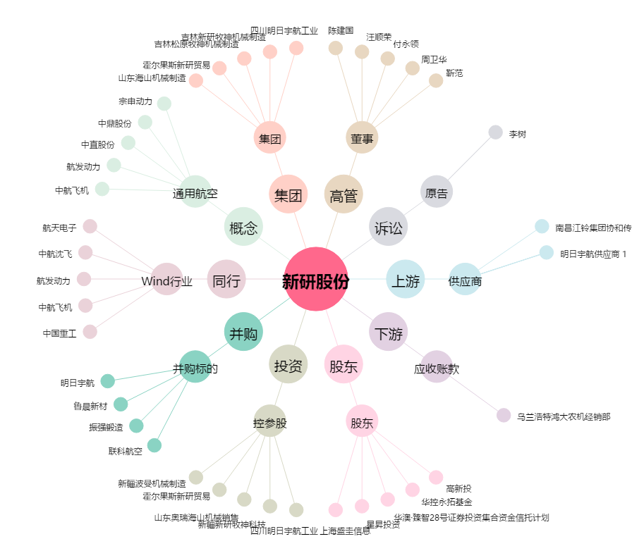
新研股份[300159.SZ] - 关系概览图

